ヘルプ
入力項目 | データタイプ | 書式 | 例 | 補足 | 必須
店舗名 | 文字列 |  | 東京１号店
ラックレート名 | 文字列 |  | Tier1 | Tier1〜Tier8 | ◯
人数 | 数値 | 9 | 1 | 1〜10 | ◯
部屋タイプ名 | 文字列 |  | S1 |  | ◯
金額 | 数値 | 999 | 10000 |  | ◯
ベースプラン名 | 文字列 |  | 1泊朝食付 |  | ◯

新規ラックレート情報を作成、Salesforceへ反映したい場合

STEP1； | 支店ありの施設に対して、シート「CSV書式（支店あり）」移動して、ラックレート設定情報を入力する
 | 支店なしの施設に対して、シート「CSV書式（支店なし）」移動して、ラックレート設定情報を入力する

注意： | １：ラックレート名はTier1〜Tier8間入力してください
 | ２：人数は1〜10間入力してください。
 | ３：部屋タイプ名、ベースプラン名はPMSに重複不可

入力サンプルデータ

 | 支店なしのサンプルデータ
 | 店舗名 | ラックレート名 | 人数 | 部屋タイプ名 | 金額 | ベースプラン名
 | 東京都千代田区１号店 | Tier1 | 1 | S1 | 10000 | 1泊朝食付
 | 東京都千代田区１号店 | Tier1 | 2 | S1 | 9000 | 1泊朝食付
 | 東京都千代田区１号店 | Tier1 | 3 | S1 | 8000 | 1泊朝食付
 | 東京都千代田区１号店 | Tier1 | 4 | S1 | 7000 | 1泊朝食付
 | 東京都千代田区１号店 | Tier1 | 5 | S1 | 6000 | 1泊朝食付

 | 支店ありのサンプルデータ
 | 店舗名 | ラックレート名 | 人数 | 部屋タイプ名 | 金額 | ベースプラン名
 | 東京都千代田区１号店 | Tier1 | 1 | S1 | 10000 | 1泊朝食付
 | 東京都千代田区１号店 | Tier1 | 2 | S1 | 9000 | 1泊朝食付
 | 東京都千代田区１号店 | Tier1 | 3 | S1 | 8000 | 1泊朝食付
 | 東京都千代田区１号店 | Tier1 | 4 | S1 | 7000 | 1泊朝食付
 | 東京都千代田区１号店 | Tier1 | 5 | S1 | 6000 | 1泊朝食付

説明： | 店舗名： | 空白のまま OR 店舗名を入ります
 | ラックレート名 | Tierラング定義（Tier1〜Tier8)定義可能
 | 人数 | １部屋に泊まる人数
 | 部屋タイプ名： | 部屋タイプに項目「名」と一致するデータが存在することが必要
 |  | 支店ありの施設に対して、上記の条件の上に、 部屋タイプの「店舗情報」は該当行目に入力した「店舗名】と一致するが必要
 | 金額： | 人毎/部屋毎 料金金額
 | ベースプラン名： | プランに項目「Plan」と一致するデータが存在、「非公開」項目が「OFF」、「ベースプラン」項目がON前提
 |  | 共通定義：店舗別プランがONの場合、プランの「店鋪」項目は該当行目に入力した「店舗名】と一致するが必要

STEP2：入力した内容は UTF-8書式のコンマ区切りのCSVファイルを作成sる
 | ExcelでCSVで保存する場合、Excelで自動的にSHIFT-JISでCSVファイルを作成するので、 一回別のツールで再保存することが必要
注意１： | 下記凡例で CSVはUTF-8に変更してください

STEP3: Salesforceログインして、タブ「ラックレートデータ取込」クリックして、UTF-8のCSVファイルはアップロード処理を行う
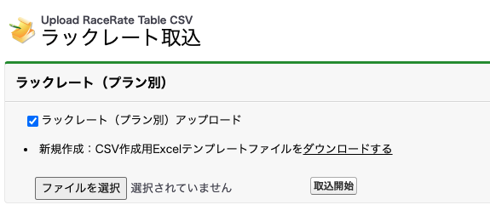
ON場合、ラックレート（プラン別）書式でアップロードする
OFF場合、既存の部屋タイプ別書式でアップロードする

CSVファイルを選択して、アップロード実施を行う

 | 実施結果
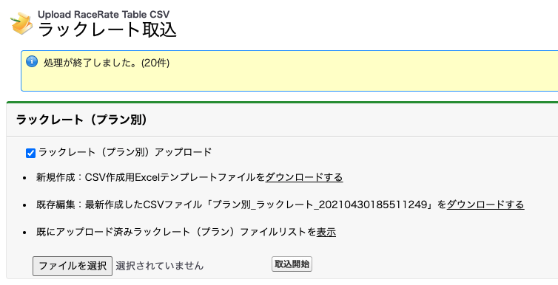

今回アップロードしたCSVファイルはここからダウンロード可能、
該当リンクは常に最新アップロードしたCSVリンクを表示する

今まで全部アップロードしたCSV一覧を照会可能

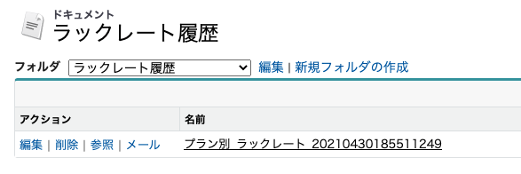

ベースプラン切替すると、ラックレート情報を照会可能

 | 予約ポップ画面に、ラックレート情報を照会可能

